ARRL
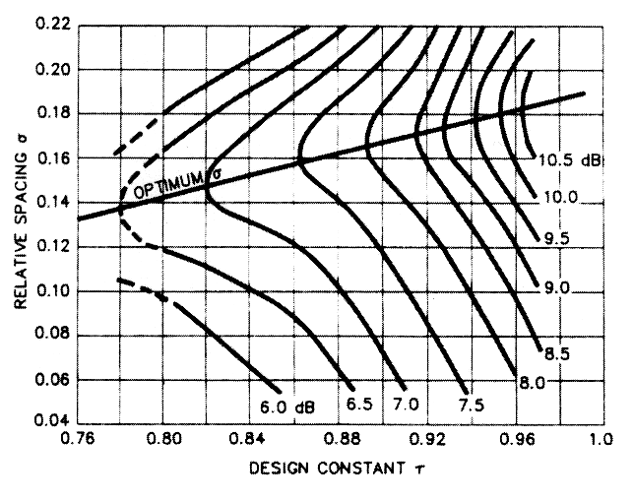
Programme de calcul d'antennes Log Périodiques |  |  |  | Ph. Groux | VA2PHI | Gain de l'antenne (dB) fonction de ζ et de σ
Fmax (MHz): | 29.7 | λ/2 Fmin (m) | 5.05 | Fmax/Fmin: | 2.121
Fmin (MHz): | 14.0 | λ/2 Fmax (m) | 10.71 | τ= | 0.860
Nb Dipôles: | 6 | Boom (m) = | 12.821 | σ = | 0.158
No Dipôle | L Dipôle (m) | Espace | Espacement
1 | 10.71 | Dipôle | (m)
2 | 9.22 | D1 - D2 | 3.39
3 | 7.93 | D2 - D3 | 2.91
4 | 6.82 | D3 - D4 | 2.51
5 | 5.87 | D4 - D5 | 2.16
6 | 5.05 | D5 - D6 | 1.86
7 | 0.00 | D6 - D7 | 0.00
8 | 0.00 | D7 - D8 | 0.00
9 | 0.00 | D8 - D9 | 0.00
10 | 0.00 | D9 - D10 | 0.00
11 | 0.00 | D10 - D11 | 0.00
12 | 0.00 | D11 - D12 | 0.00
13 | 0.00 | D12 - D13 | 0.00
14 | 0.00 | D13 - D14 | 0.00
15 | 0.00 | D14 - D15 | 0.00

